월별 트렌드
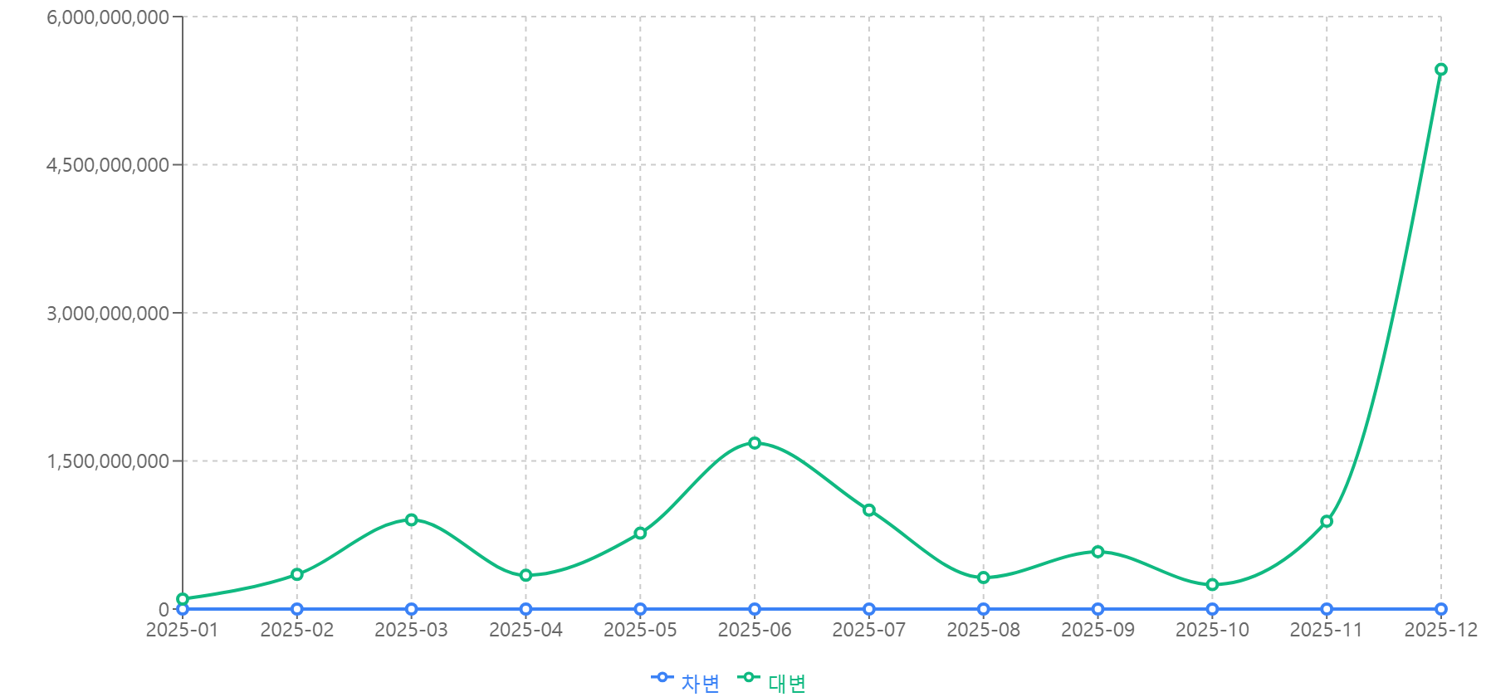
월별 거래 금액 추이

